方案
品名 | 规格 | 数量 | 单位 | 单价 | 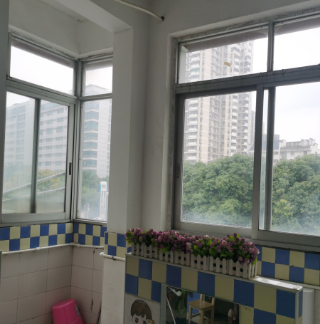 金额 | 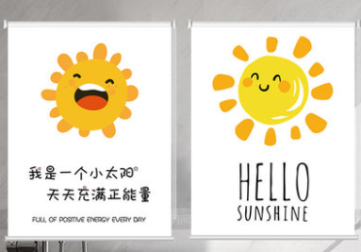 备注
墙塑（含底层腻子，油漆处理）1.3米周长*2.9米高*12个. 用料80平方 | 总厚度：2.0mm,耐磨层厚度：0.35mm,重量2000g/㎡,卷宽：2m,卷长：20m,防火性能：B1，耐压性能：0.16，色牢度≥6，抗酸碱性能：良好，尺寸稳定性能：纵向0.05%，横向-0.10%，防滑性能：R9，滚轮测试：适用，吸音性能：良好，抗静电性能≤10的9次方，抗碘酒性能：优良，有害物质限量：合格。特定元素的迁移要符合EN71-3:2013+A3:2018欧洲玩具安全标准。送样时提供的检测报告包含合金铝，锑，砷，钡，硼，镉，三价铬，六价铬，钴，铜，铅，锰，汞，镍，硒，锶，锡，有机锡，锌等材料 | 80 | 平方 | 198 | 15840 |  | 提供1米×1米样品
窗帘布 | 遮光率60%。耐洗色牢度：变色级≥4级；沾色≥ 3级。抗污3级。染料迁移性能≥4 ;总光通量投射比:≤1克重量：650克/米；成品门幅2800MM；特性：非涂层遮光布；无毒、无味、不含挥发性化学成份；有隔音、隔热、吸尘效果、可干洗、水洗等；可做防水、防静电、面料阻燃要求符合GB20286-2006标准 阻燃1级要求：续燃时间≤5s，阴燃时间≤5s，损毁长度：≤150mm燃烧低落物：未引起脱脂棉燃烧或阴燃，极限氧指数：≥32% 烟密度等级≤15 ，产烟毒性等级：不低于ZA2 (GB/T17596-1998标准洗涤程序水洗110次）；;能防止紫外线对人体的伤害； | 138 | 米 | 88 | 12144 |  | 提供1米×1米成本样品（含布头钩，轨道）
直轨 | 材表面光滑，厚度≥1.4mm,耐碱性（24H）9.5级，耐磨性（磨耗系数）g/um 325, 耐盐无腐蚀性能（72H）10级，耐沸水性（5H）附着性0级，韦氏硬度HW≥13，抗拉强度≥160，规定非比例延伸强度≥110，断后伸长率≥8，米克重≥450G，压痕硬度≥180，漆膜硬度≥6H内外壁光整、颜色均匀、轻滑无声，符合国家环保要求，每米轨道承重≥30KG ;螺丝需要采用防锈材料，确保在潮湿环境不易生锈，并提供成分检测报告包含合金碳，硅，锰，磷，硫，铬，镍等材料 | 69 | 米 | 58 | 4002
布头钩 | 有纺布头、加厚布带、高度8cm | 138 | 米 | 15 | 2070
旧窗帘 | 旧窗帘拆卸，调整，按照实际需求布头修补，安装四叉钩，重新挂装。轨道调整，拆卸，加固，安装，增补。 | 448 | 米 | 35 | 15680
合 计： |  |  |  |  | 49736

